상품제안서
양면천연소가죽 브라운투톤 여권지갑 | 상품코드: S16236

 |  |  |  |  |  |  | 02-713-8555 | www.synergygift.co.kr
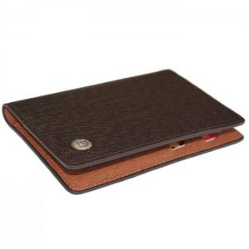 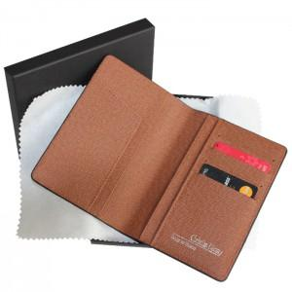

【상세/제작정보】 | <p><span style="font-size: 14pt;">※ 운임비 별도 발생 됩니다.</span></p>

【인쇄/포장옵션】 | 불박 / 포장지포장

【공급단가】 | 수량 | 100~ | 300~ | 500~ | 1,000~ | 3,000~
*VAT별도 | 단가 | 24,600원 | 23,600원 | 23,000원 | 22,600원 | 22,200원

【상품 URL】 | https://www.synergygift.co.kr:443/src/goods_detail.php?gdno=5786

